Worksheet
 |  |  |  |  | 8 (812) 565 05 34 |  |  | sales@miniworks.ru
 |  |  |  |  | Курск |  |  | отдел продаж
 |  |  | Адрес |  |  |  |  | Режим работы
 |  |  | Санкт-Петербург, улица Маршала Новикова, 28Е |  |  |  |  | Пн – Пт: с 8:00 до 18:00
10ТЧЭ
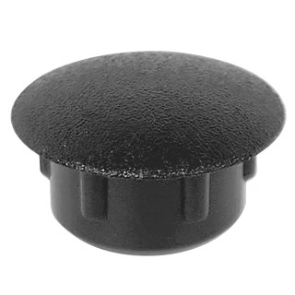 |  | 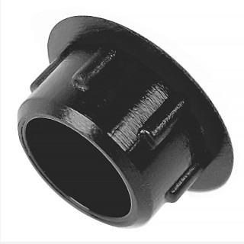 |  | 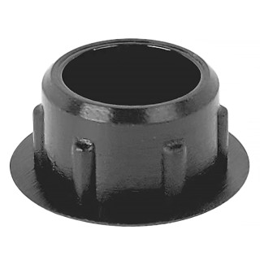 |  | 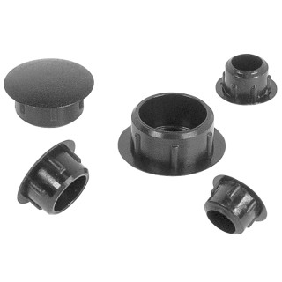
Артикул |  | Цвет |  | от 10000 | от 5000 | от 1000 | от 500 | от 100 | розница | Наличие на 11.08.2026
10ТЧЭ |  | черный (RAL 9005) |  | 0.70р. | 0.70р. | 0.80р. | 1.00р. | 1.30р. | 2.00р. | 320689
10ТБЭ |  | белый (RAL 9003) |  | 0.84р. | 0.84р. | 0.96р. | 1.20р. | 1.56р. | 2.40р. | 150073
10ТССЭ |  | серый (RAL 7040) |  | 0.84р. | 0.84р. | 0.96р. | 1.20р. | 1.56р. | 2.40р. | 70594
10ТТСЭ |  | серый (RAL 7001) |  | 0.84р. | 0.84р. | 0.96р. | 1.20р. | 1.56р. | 2.40р. | 16115
10ТСНЭ |  | синий |  | 0.84р. | 0.84р. | 0.96р. | 1.20р. | 1.56р. | 2.40р. | 11376
10ТТКЭ |  | коричневый (RAL 8019) |  | 0.84р. | 0.84р. | 0.96р. | 1.20р. | 1.56р. | 2.40р. | 71131
10ТЖЭ |  | желтый (RAL 1023) |  | 0.84р. | 0.84р. | 0.96р. | 1.20р. | 1.56р. | 2.40р. | 13859
10ТЗЭ |  | зеленый (RAL 6035) |  | 0.84р. | 0.84р. | 0.96р. | 1.20р. | 1.56р. | 2.40р. | —
10ТКЧЭ |  | коричневый (RAL 8003) |  | 0.84р. | 0.84р. | 0.96р. | 1.20р. | 1.56р. | 2.40р. | 24411
10ТТБЭ |  | бежевый (RAL 1019) |  | 0.84р. | 0.84р. | 0.96р. | 1.20р. | 1.56р. | 2.40р. | 21538
10ТСБЭ |  | бежевый (RAL 1001) |  | 0.84р. | 0.84р. | 0.96р. | 1.20р. | 1.56р. | 2.40р. | 51463
10ТВШЭ |  | вишня (RAL 8001) |  | 0.84р. | 0.84р. | 0.96р. | 1.20р. | 1.56р. | 2.40р. | —
10ТОХЭ |  | охра |  | 0.84р. | 0.84р. | 0.96р. | 1.20р. | 1.56р. | 2.40р. | —
10ТМХЭ |  | махагон (RAL 8012) |  | 0.84р. | 0.84р. | 0.96р. | 1.20р. | 1.56р. | 2.40р. | —
10ТДБЭ |  | дуб (RAL 8014) |  | 0.84р. | 0.84р. | 0.96р. | 1.20р. | 1.56р. | 2.40р. | 18748
10ТСОЭ |  | сосна (RAL 1034) |  | 0.84р. | 0.84р. | 0.96р. | 1.20р. | 1.56р. | 2.40р. | 25244
10ТКДЭ |  | кр.дерево (RAL 8015) |  | 0.84р. | 0.84р. | 0.96р. | 1.20р. | 1.56р. | 2.40р. | 17368
10ТБДЭ |  | бордо |  | 0.84р. | 0.84р. | 0.96р. | 1.20р. | 1.56р. | 2.40р. | —
10ТККЭ |  | кр.кирпич |  | 0.84р. | 0.84р. | 0.96р. | 1.20р. | 1.56р. | 2.40р. | —
10ТБКЭ |  | бук (RAL 1011) |  | 0.84р. | 0.84р. | 0.96р. | 1.20р. | 1.56р. | 2.40р. | —
10ТОРЭ |  | орех (RAL 8000) |  | 0.84р. | 0.84р. | 0.96р. | 1.20р. | 1.56р. | 2.40р. | 25962
 | Все цены указаны в рублях и включают в себя НДС. Все цены указаны при условии 100% предоплаты и действительны в течение 5 дней. Все цены указаны при условии самовывоза продукции со склада в г. Курск (для иногородних клиентов доставка до склада ТК в г. Курск бесплатна). Все цены указаны за стандартный цвет для каждого вида изделия (изменение цвета на любой из предлагаемой палитры +20% к стоимости, изменение цвета на любой по системе RAL +50% к стоимости). О возможных сроках поставки заказного товара, необходимо уточнять заранее

